界面&功能
表现相关 |  |  | 功能规则

 | 战斗飘字 |  |  |  | 展示需求
 |  |  |  | 1、 | 基本规则
 | 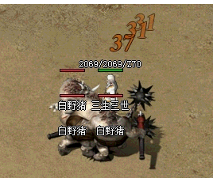 | 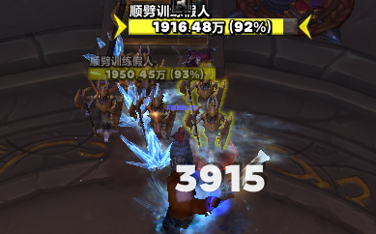 |  | ▶ | 对应目标体力值发生变动时产生的变动数值会以飘字的形式展现。
 |  |  |  |  | ▶ | 分为普通伤害及其他（带有特殊效果伤害如暴击等）
 |  |  |  |  |  | ▶ | 普通伤害：将在目标右上方倾斜45°飘出伤害对应数字。
 |  |  |  |  |  | ▶ | 其他：特殊伤害将在左边显示，重叠逻辑与普通伤害重叠逻辑保持一直。
 |  |  |  |  | ▶ | 持续时间同样需作出区分。
 |  |  |  |  |  | ▶ | 普通伤害数字每次出现持续1s，后续会根据实际体验做调整。
 |  |  |  |  |  | ▶ | 其他伤害为特殊伤害，持续时间为1.5s，后续会根据实际体验做调整。
 |  |  |  | ▶ | 飘字速度将根据目标收到伤害速度进行处理，暂定为速度一致，后续可能会通过实际效果进行修改。
 |  |  |  | ▶ | 新飘出的伤害数字会遮盖掉上次的伤害数字。

 | 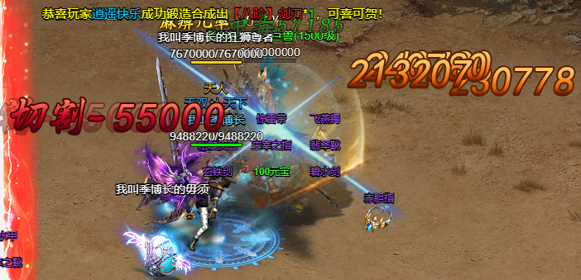

 | 目标相关

 | 敌人信息显示 |  |  |  | 展示需求
 |  |  |  | 1、 | 基本规则
 | 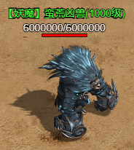 |  |  |  | 1.1、 | 展示顺序
 |  |  |  |  | ▶ | 共有怪物名、血量、血条三种信息展示。
 |  |  |  |  |  | ▶ | 怪物名在最上方、其次为血量值、最后为血条。
 |  |  |  |  | 1.2、 | 怪物名
 |  |  |  |  |  | 将会根据怪物种类进行区分展示；暂定通过BOSS、精英、小怪做区分，后续会根据规划进行调整。
 |  |  |  |  | 1.3、 | 血量
 |  |  |  |  |  | 展示顺序为：当前血量/总血量
 |  |  |  |  | 1.4、 | 血条
 |  |  |  |  |  | 为深色进度条呈现在敌人头顶，颜色需美术制定且需避开红色效果。
 |  |  |  | 2、 | 展示逻辑
 |  |  |  |  | ▶ | 以上所有信息均为常驻展示。

 | 目标光圈 |  |  |  | 展示需求
 |  |  |  | 1、 | 基本规则
 | 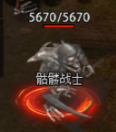 |  |  |  | 1.1、 | 展示逻辑
 |  |  |  |  | ▶ | 仅为玩家点击的目标会在脚下显示光圈视为选中效果。
 |  |  |  |  | 1.2、 | 展示需求
 |  |  |  |  | ▶ | 脚下光圈同样会根据怪物种类进行区分展示。

 | 传送相关

 | 传送阵光圈 |  |  |  | 展示需求
 |  |  |  | 1、 | 展示规则
 |  |  |  | ▶ | 左侧为传送阵效果，将会摆放在地图某处。
 |  |  |  | ▶ | 传送阵中将将显示传送目的地的地图名，地图名将会根据配置改变颜色。
 |  |  |  | 2、 | 展示需求
 |  |  |  | ▶ | 特效光圈将会持续逆时针进行匀速转动，速度为1s/圈

需求相关
表现相关 |  | 功能规则

 | 战斗飘字 |  |  | 需求描述
 |  |  | 1、 | 类型
 |  |  | ▶ | 暂定为伤害效果与治疗效果
 |  |  |  | ▶ | 伤害类型暂定需要类型为：暴击、切割、冰冻、燃烧与普通伤害类型。
 |  |  | ▶ | 每种伤害类型与治疗效果的字色都需要做不同区分。
 |  |  | ▶ | 除普通伤害外，每种特殊伤害类型需小型图标配合展示。
 |  |  |  | ▶ | 示意图如下
 |  |  |  |  | 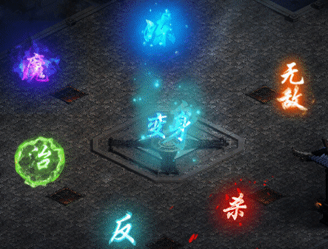

 |  |  |  |  | 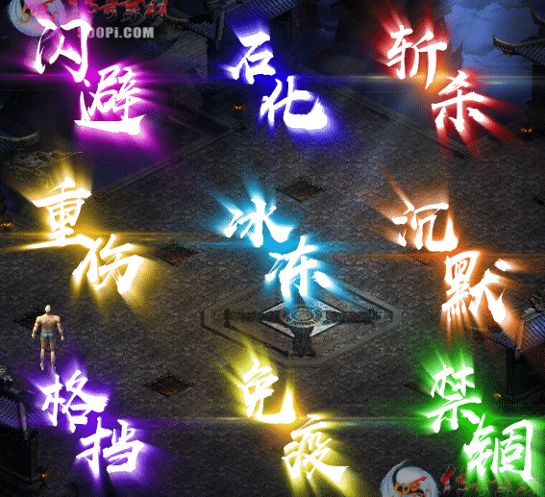

 | 目标相关

 | 敌人信息显示 |  |  | 需求描述
 |  |  | 1、 | 需求描述
 |  |  | ▶ | 需美术指定展示字色，不同类型需要的字色不同。
 |  |  | ▶ | 类型暂定为普通小怪、精英、BOSS
 |  |  |  | ▶ | 字色需最好呈现进阶感。

 | 目标光圈 |  |  | 需求描述
 |  |  | 1、 | 需求描述
 |  |  | ▶ | 需美术给出特效光圈，不同类型需要的效果不同。
 |  |  | ▶ | 类型暂定为普通小怪、精英、BOSS

 | 传送相关

 | 传送阵光圈 |  |  | 需求描述
 |  |  | 1、 | 需求描述
 |  |  | ▶ | 需美术给出字色效果，给出五种字色，需进阶感以展示地图难度递增效果。
 |  |  | ▶ | 传送阵颜色需要多种，示意图如下。
 |  |  |  | ▶ | 参考图
 |  |  |  |  | 